Частоты аварий
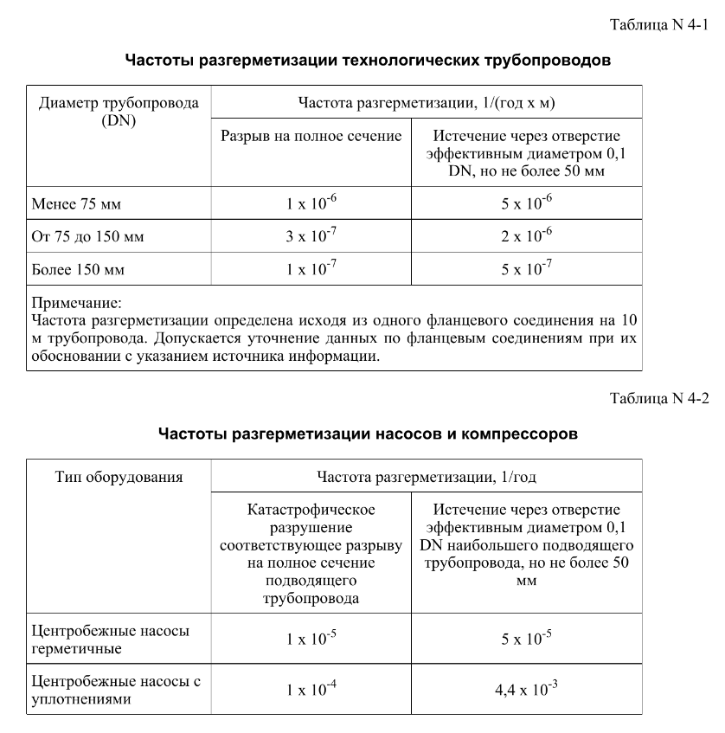
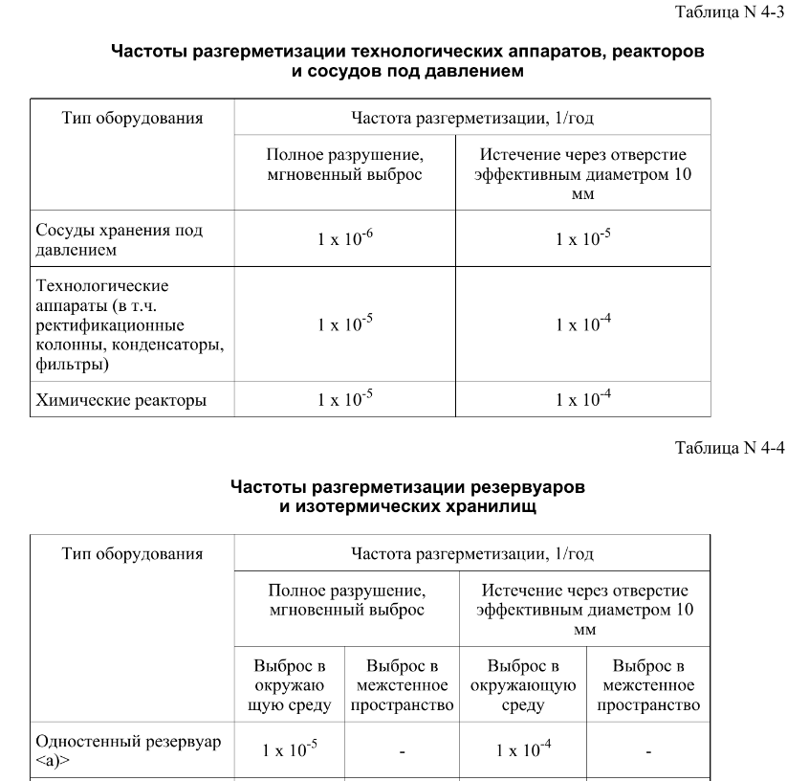
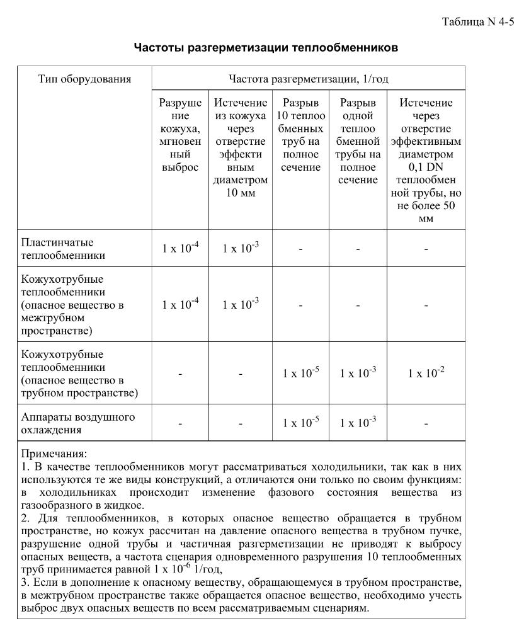
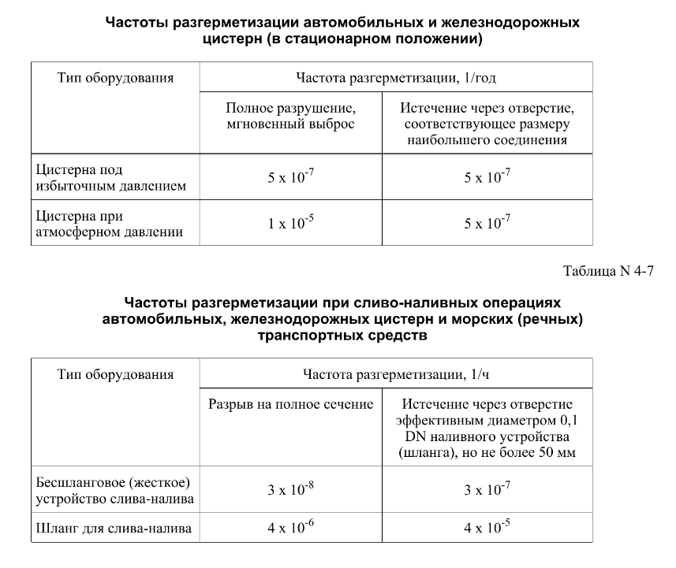

FN_FG
Частота, 1/ год | Кол-во, чел | Частота, 1/ год | Ущерб, млн
5.00E-08 | 1 | 5.00E-08 | 5.96
1.90E-07 | 1 | 1.90E-07 | 5.11
7.60E-07 | 0 | 7.60E-07 | 0.61 | 1.35E-09 | 5.63
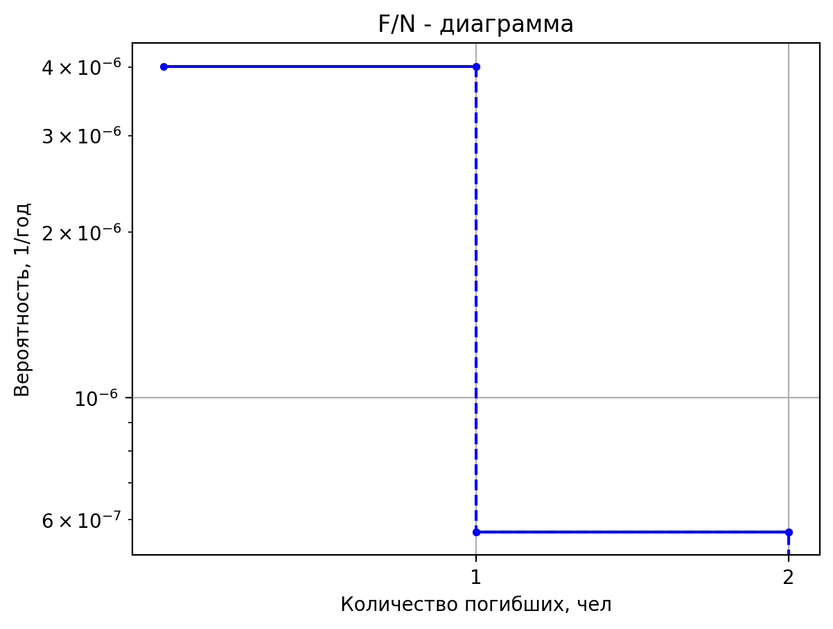
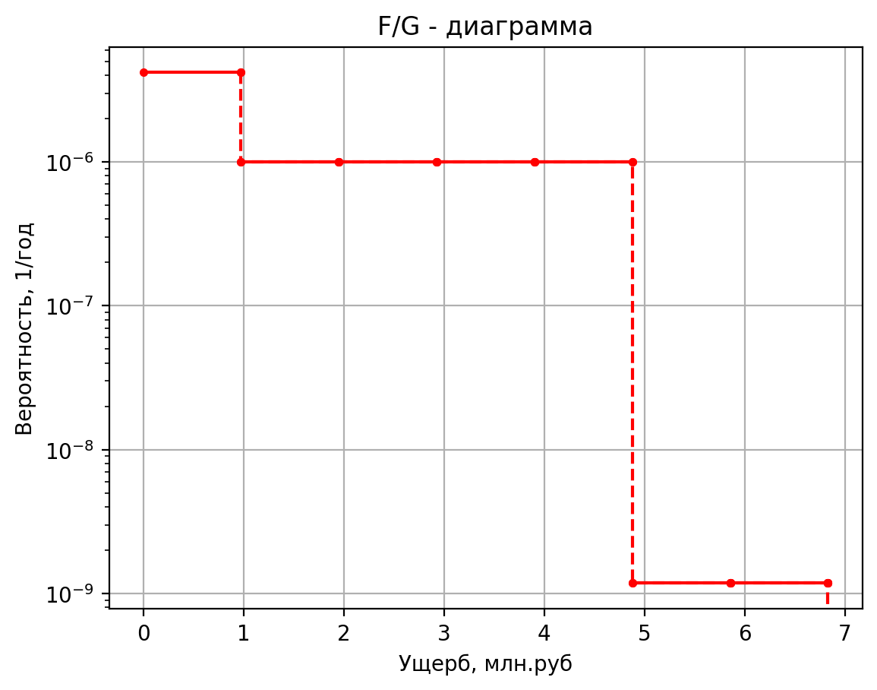
4.00E-07 | 0 | 4.00E-07 | 0.86 | 2.70E-10 | 5.28
1.60E-06 | 0 | 1.60E-06 | 0.94 | 5.13E-09 | 1.36
8.00E-07 | 0 | 8.00E-07 | 0.82 | 9.00E-09 | 0.45
1.52E-06 | 0 | 1.52E-06 | 0.82 | 1.80E-09 | 0.44
6.08E-06 | 0 | 6.08E-06 | 0.50 | 3.42E-08 | 0.42
1.25E-06 | 0 | 1.25E-06 | 1.68 | 4.05E-08 | 5.63
5.00E-08 | 1 | 5.00E-08 | 8.88 | 8.10E-09 | 5.28
1.90E-07 | 1 | 1.90E-07 | 7.52 | 1.54E-07 | 1.36
7.60E-07 | 0 | 7.60E-07 | 1.40 | 2.70E-07 | 0.45
4.00E-07 | 0 | 4.00E-07 | 1.50 | 5.40E-08 | 0.44
1.60E-06 | 0 | 1.60E-06 | 1.75 | 1.03E-06 | 0.42
4.00E-07 | 0 | 4.00E-07 | 1.37 | 8.91E-08 | 5.63
1.52E-06 | 0 | 1.52E-06 | 1.37 | 1.78E-08 | 5.27
6.08E-06 | 0 | 6.08E-06 | 1.03 | 3.39E-07 | 1.36
6.25E-07 | 0 | 6.25E-07 | 4.12 | 5.94E-07 | 0.45
5.00E-08 | 1 | 5.00E-08 | 12.56 | 1.19E-07 | 0.44
1.90E-07 | 1 | 1.90E-07 | 10.45 | 2.26E-06 | 0.42
7.60E-07 | 0 | 7.60E-07 | 1.97 | 5.92E-09 | 5.78
4.00E-07 | 0 | 4.00E-07 | 1.84 | 1.18E-09 | 6.83
1.60E-06 | 0 | 1.60E-06 | 2.36 | 2.25E-08 | 1.37
4.00E-07 | 0 | 4.00E-07 | 1.59 | 3.95E-08 | 0.47
1.52E-06 | 0 | 1.52E-06 | 1.59 | 7.90E-09 | 0.46
6.08E-06 | 0 | 6.08E-06 | 1.23 | 1.50E-07 | 0.42
6.25E-07 | 0 | 6.25E-07 | 7.08 | 1.78E-07 | 5.78
1.00E-06 | 1 | 1.00E-06 | 75.69 | 3.55E-08 | 5.39
1.80E-06 | 2 | 1.80E-06 | 65.33 | 6.75E-07 | 1.37
7.20E-06 | 0 | 7.20E-06 | 10.27 | 1.18E-06 | 0.47
1.00E-05 | 0 | 1.00E-05 | 11.07 | 2.37E-07 | 0.46
4.50E-06 | 0 | 4.50E-06 | 8.64 | 4.50E-06 | 0.42
8.55E-05 | 0 | 8.55E-05 | 1.29 | 3.91E-07 | 5.78
3.88E-09 | 1 | 3.88E-09 | 5.36 | 7.82E-08 | 5.39
7.76E-10 | 1 | 7.76E-10 | 5.31 | 1.49E-06 | 1.37
1.48E-08 | 0 | 1.48E-08 | 1.36 | 2.61E-06 | 0.47
1.94E-08 | 0 | 1.94E-08 | 0.46 | 5.21E-07 | 0.46
3.88E-09 | 0 | 3.88E-09 | 0.45 | 9.90E-06 | 0.42
7.38E-08 | 0 | 7.38E-08 | 0.42 | 1.35E-09 | 5.65
 |  |  |  | 2.70E-10 | 5.29
 |  |  |  | 5.13E-09 | 1.36
 |  |  |  | 9.00E-09 | 0.45
 |  |  |  | 1.80E-09 | 0.45
 |  |  |  | 3.42E-08 | 0.42
 |  |  |  | 4.05E-08 | 5.65
 |  |  |  | 8.10E-09 | 5.29
 |  |  |  | 1.54E-07 | 1.36
 |  |  |  | 2.70E-07 | 0.45
 |  |  |  | 5.40E-08 | 0.45
 |  |  |  | 1.03E-06 | 0.42
 |  |  |  | 8.91E-08 | 5.65
 |  |  |  | 1.78E-08 | 5.29
 |  |  |  | 3.39E-07 | 1.36
 |  |  |  | 5.94E-07 | 0.45
 |  |  |  | 1.19E-07 | 0.44
 |  |  |  | 2.26E-06 | 0.42

дБR, ppm

при горении 1 тонны нефти
№, п/п | Загрязняющее вещество | Норматив платы, руб./т (Hi) | Коэффициент особой охраны. (Кохр) | Коэффициент Кин | Масса выброса, т | Сумма ущерба, руб.
1 | Оксид углерода (СО)* | 5000 | 1.08 | 0.10042 | 0.798 | 432.7
2 | Оксиды азота (NОx)* | 64289 | 1.08 | 0.10042 | 0.066 | 460.2
3 | Оксиды серы (SO2)** | 10723 | 1.08 | 0.10042 | 0.26 | 302.4
4 | Сероводород (H2S)* | 50000 | 1.08 | 0.10042 | 0.001 | 5.4
5 | Сажа (С)** | 50000 | 1.08 | 0.10042 | 1.615 | 8757.6
6 | Синильная кислота (НСN)* | 50000 | 1.08 | 0.10042 | 0.01 | 54.2
8 | Формальдегид (HCHO)* | 50000 | 1.08 | 0.10042 | 0.01 | 54.2
9 | Органич. к-ты (на СН3СООН)* | 93.5 | 1.08 | 0.10042 | 0.14 | 1.4
 |  |  |  | Итого с 1 т нефти |  | 10068.2

№, п/п | Загрязняющее вещество | Норматив платы, руб./т (Hi) | Коэффициент особой охраны. (Кохр) | Коэффициент Кин | Масса выброса, т | Сумма ущерба, руб. |  |  |  | при расчете ущерба от загрязнения почвы при расчете ущерба принимались следующие коэффициенты СЗ =1,5 (степень загрязнения), Kr = 1 (показатель в зависимости от глубины загрязнения), Кисх=1,6 (показатель в зависимости от кат.земель и целевого назначения), Тх = 500 руб/м2 (расценка для исчисления размера вреда). Итого за 1 м2: 1200 руб.
1 | Углеводороды С1-С5 | 12292 | 1.08 | 0.10042 | 1 | 1333.1



 |  |  |  |  |  |  | Риск индивидуальный, 1/год | Риск, дБR | Риск, ppm
 |  |  |  |  |  |  | 0.0195 | 20 | 19500

